Ejercicio 1
FACTORES INTERCIUDAD |  | PARAMETROS
CDMX | 1 | CLASE | INTERÉS SOCIAL
AGS | 0.897 | AREA (m2) | 53
GDL | 0.984 | CD | AGUASCALIENTES

PROCEDIMIENTO VARELA |  |  |  |  | PROCEDIMIENTO SEGÚN GUADALAJARA
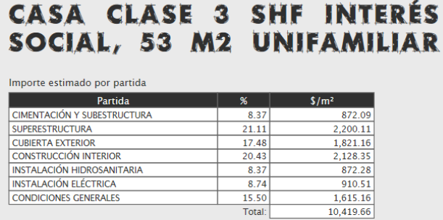
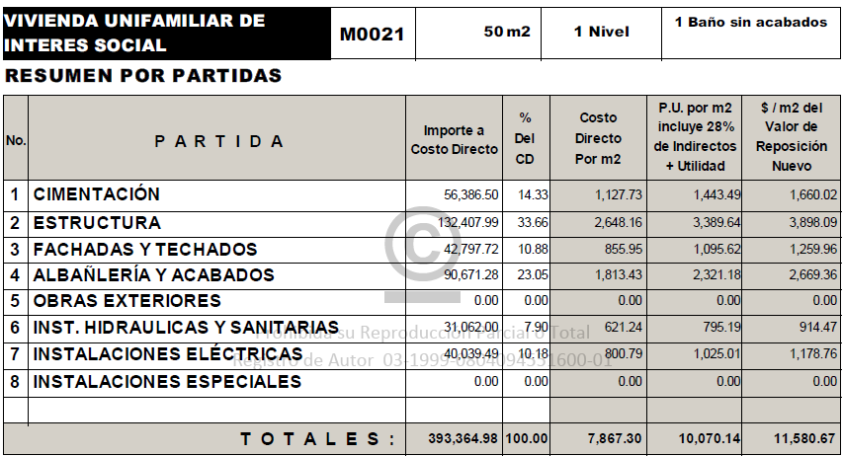

$10,419.66 | MULTIPLICANDO POR EL FIC DE AGS |  | $9,346.44 | $/M2

 |  |  |  |  | $11,580.67 | MULTIPLICANDO POR EL FACTOR DE AGUASCALIENTES Y DIVIENDIENDO ENTRE EL FACTOR DE GUADALAJARA | $10,556.77 | $/M2

